상품제안서
비스카 디지털 주방 전자 저울 5KG | 상품코드: F18762

 |  |  |  |  |  |  | 02-412-0044 | www.easy1.co.kr
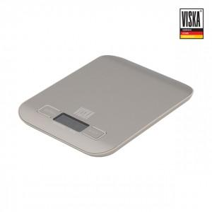

【상세/제작정보】 | <p>&nbsp;</p><p>&nbsp;</p>

【인쇄/포장옵션】 | 레이저 / 포장지포장

【공급단가】 | 수량 | 50~ | 100~ | 300~ | 500~ | 1,000~
*VAT별도 | 단가 | 9,720원 | 9,360원 | 9,000원 | 8,640원 | 8,420원

【상품 URL】 | https://easy1.co.kr:443/src/goods_detail.php?gdno=18762

